Tipps
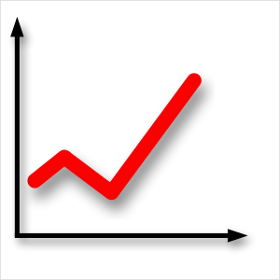 | Diagramme erstellen | EASY4ME

 | Erstelle auf den folgenden Arbeitsblättern Diagramme.
 | Experimentiere mit den Möglichkeiten der Diagrammoptionen!

Diagrammelemente
Diagramm - Elemente
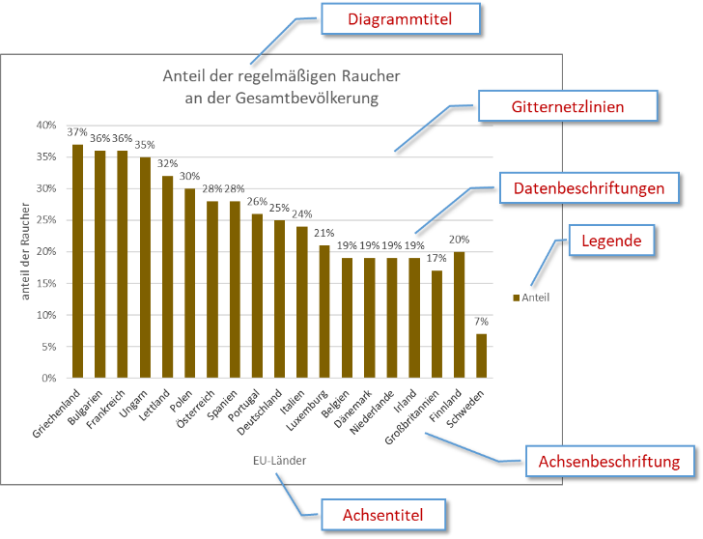
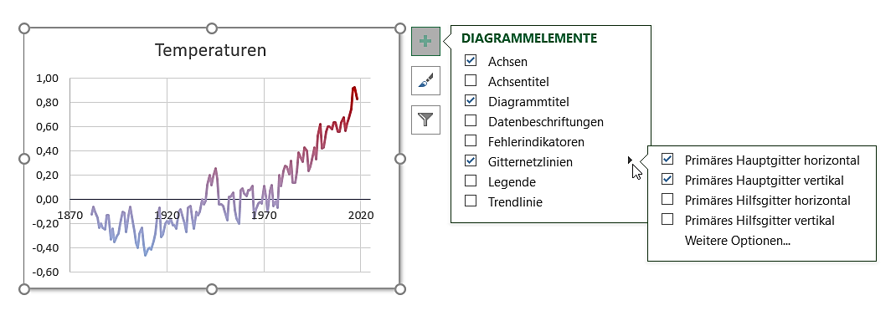
Diagrammelemente hinzufügen/verändern
Pfeil: Weitere Einstellungen

A

Übung 1
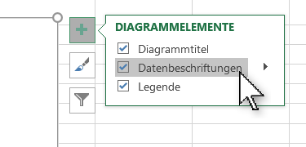
Ferien

Einnahmen
Gehalt | € 2,120
Urlaubsgeld | € 450
Sparbuch | € 200

Summe

Aufgaben:
- Erstelle ein 2D-Kreisdiagramm über den Bereich A4:B6
Markiere den Bereich
Register Einfügen / Gruppe Diagramme …
- Ändere den Diagrammtitel auf Einnahmen
Klicke auf den Diagrammtitel und ändere den Text
- Füge Datenbeschriftungen hinzu!
Klicke auf das Diagramm und dann auf +
Klicke auf Datenbeschriftungen

Übung 2
Woher kommen unsere neuen Kunden?

Werbeträger | Kunden
Süddeutsche Zeitung | 1,890
Zeitschriften | 1,740
Mundpropaganda | 1,330
Halleiner Tagblatt | 1,650
Werbezettel | 1,380
Sonstiges | 1,130

Gesamt | 9,120

 |  | Verändere das Diagramm!
 |  | - Ändere den Diagrammtyp auf Gruppierte Balken
 |  | Diagramm anklicken, Diagrammtools, Entwurf, Diagrammtyp andern.
 |  | - Färbe den Diagrammbereich mit einer hellen Farbe.
 |  | Rechter Mausklick auf Diagrammbereich, Diagrammbereich formatieren ...
 |  | wähle Einfarbige Füllung und eine helle Farbe.
 |  | - Färbe die Zeichnungsfläche mit einer anderen hellen Farbe.
 |  | Rechter Mausklick auf Diagrammbereich, Diagrammbereich formatieren ...
 |  | - Entferne die Legende
 |  | Klicke auf die Legende und dann die Entf-Taste
 |  | - Füge einen Diagrammtitel Kunden ein
 |  | Klick auf Diagramm, dann auf +, aktiviere die Checkbox bei Diagrammtitel

Übung 8
Wie viele Menschen rauchen täglich?
Staaten im Vergleich
Anteil der regelmäßigen Raucher an der Gesamtbevölkerung

Land | %-Anteil
Österreich | 34.0%
Polen | 30.3%
Ungarn | 30.0%
Frankreich | 28.7%
Spanien | 26.4%
Deutschland | 23.4%
Italien | 23.0%
Großbritannien | 21.0%
Norwegen | 21.0%
Finnland | 18.6%
Schweden | 18.0%

Aufgaben:
- Ändere den Diagrammtyp auf Balkendiagramm
- Ändere die Größe der Beschriftung der vertikalen Achse auf 10.
- Ändere die Farbe der vertikalen Achsenbeschriftung auf Automatisch.
- Ändere die Farbe des Datenpunkts Österreich von Grün auf Rot.
- Entferne die Datenbeschriftung!

Übung 9
Der MenschElementverteilung im Körper
Der Mensch
Elementverteilung im Körper Elementverteilung im Körper Elementverteilung im Körper

Element |  | Masse | in %
Sauerstoff | O | 42.08 kg | 56.10%
Kohlenstoff | C | 21.00 kg | 28.00%
Wasserstoff | H | 6.98 kg | 9.30%
Stickstoff | N | 1.50 kg | 2.00%
Calcium | Ca | 1.13 kg | 1.50%
Chlor | Cl | 0.75 kg | 1.00%
Phosphor | P | 0.75 kg | 1.00%
Kalium | K | 0.19 kg | 0.25%
Schwefel | S | 0.15 kg | 0.20%
Sonstiges | sonst. | 0.49 kg | 0.85%

Masse gesamt |  | 75 kg

Aufgaben:
- Gib in das grüne Feld dein Gewicht ein.
- Ändere die Schriftgröße der Datenbeschriftung auf 10.
- Füge zur Datenbeschriftung den Wert hinzu.

Diagramm verschieben
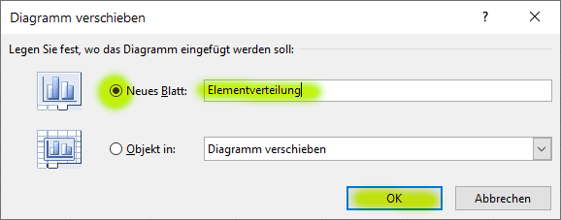
Der MenschElementverteilung im Körper
 | Masse
Sauerstoff | 42.08 kg
Kohlenstoff | 21.00 kg
Wasserstoff | 6.98 kg
Stickstoff | 1.50 kg
Calcium | 1.13 kg
Chlor | 0.75 kg
Phosphor | 0.75 kg
Kalium | 0.19 kg
Schwefel | 0.15 kg
Sonstiges | 0.49 kg
Aufgabe:
Verschiebe das Diagramm auf ein neues Blatt mit dem Namen Elementverteilung.

- Klicke mit der rechten Maustaste auf das Diagramm und wähle Diagramm verschieben …
- Wähle neues Blatt und gib als Blattname ein Elementverteilung.
- Klicke auf OK.

Übung 10
Verkehrsunfälle in Österreich
1992 bis 2014
Anzahl der Verletzten
Jahr | Unfälle | Verletzte | Getötete | Ändere die Farbe der Diagrammkurve auf z.B. Schwarz
1992 | 44,730 | 57,473 | 1,403 | Ändere die Achsenbeschriftung auf eine Größe von 9
1993 | 41,791 | 53,987 | 1,283
1994 | 42,015 | 53,818 | 1,338
1995 | 38,956 | 50,764 | 1,210
1996 | 38,253 | 49,673 | 1,027
Anzahl der Getöteten
1997 | 39,695 | 51,591 | 1,105
1998 | 39,225 | 51,077 | 963
1999 | 42,348 | 54,967 | 1,079
2000 | 42,126 | 54,929 | 976
2001 | 43,073 | 56,265 | 958
2002 | 43,175 | 56,684 | 956
2003 | 43,426 | 56,881 | 931
Unfälle im Straßenverkehr
2004 | 42,657 | 55,857 | 878
2005 | 40,896 | 53,234 | 768
2006 | 39,884 | 51,930 | 730
2007 | 41,096 | 53,211 | 691
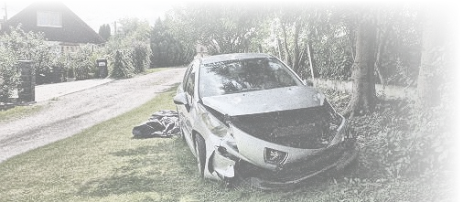
2008 | 39,173 | 50,521 | 679
2009 | 37,925 | 49,158 | 633
2010 | 35,348 | 45,858 | 552
2011 | 35,129 | 45,025 | 523
2012 | 40,831 | 50,895 | 531
2013 | 38,502 | 48,044 | 455
2014 | 37,957 | 47,670 | 430

Quelle: STATISTIK AUSTRIA, Statistik der Straßenverkehrsunfälle. Erstellt am: 23.04.2015

